상품제안서
송월타올 핸드워시 선물세트 | 상품코드: S48115

 |  |  |  |  |  |  | 02-713-8555 | www.synergygift.co.kr
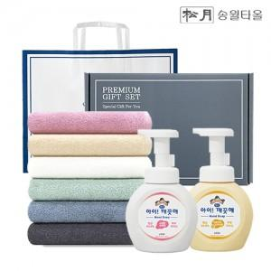

【상세/제작정보】 | <p><span style="font-size: 18.6667px;">※ 자수인쇄 글자 20자 기준(난이도, 크기, 글자수에 따라 비용 추가 변동 됩니다)</span>​​​​​​​​​</p>

【인쇄/포장옵션】 | [타올] 나염인쇄, [타올] 자수, [핸드워시인쇄] DTF필름전사 / 포장지포장

【공급단가】 | 수량 | 50~ | 100~ | 300~ | 1,000~ | 3,000~
*VAT별도 | 단가 | 10,480원 | 10,160원 | 9,600원 | 9,200원 | 8,960원

【상품 URL】 | https://www.synergygift.co.kr:443/src/goods_detail.php?gdno=48115

